výsledky zkoušek
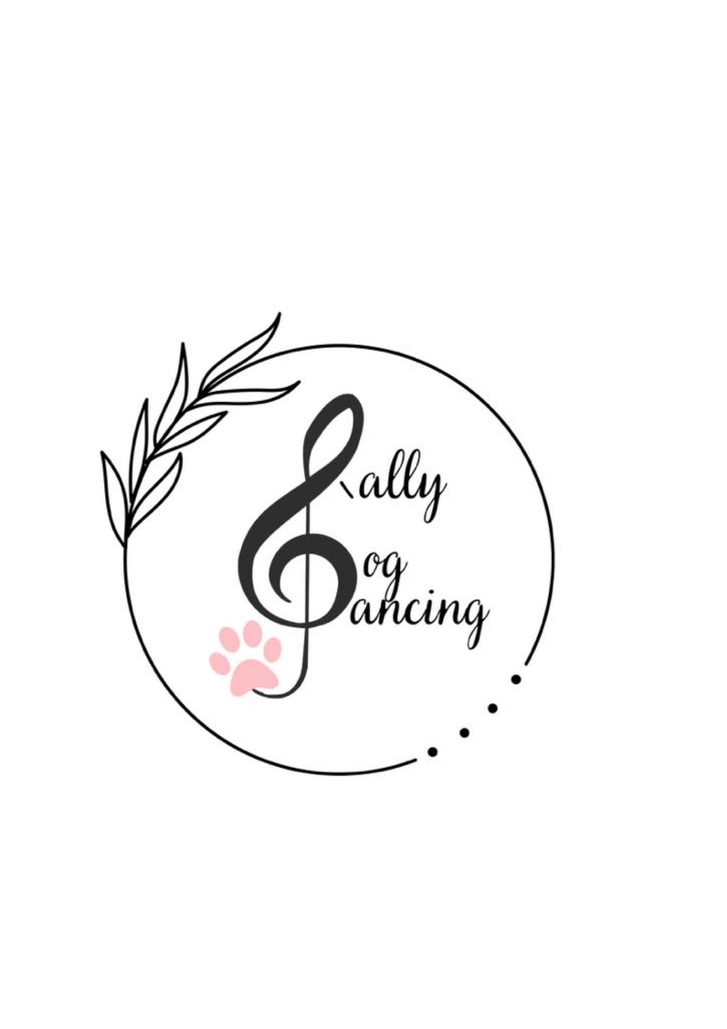
 | Výsledky zkoušek Rally DogDancingu DDCCR

 |  | Datum a místo konání | 11.7.2026 Jenštejn

 |  | 1. rozhodčí a stupeň | Šimona Drábková - RDZ, RD1

Číslo VK | Vydáno kým | Jméno a příjmení | Jméno psa/feny | Plemeno | Zkouška | Body | Známka | MoRD, CoRD
199 | Šimona Drábková | Natalie Krovozová | Sally z Řezbova dvora | Jagterier | RDZ | 88 | Velmi dobře
199 |  | Natalie Krovozová | Sally z Řezbova dvora | Jagterier | RDZ | 103 | Výborně
203 | Šimona Drábková | Julie Musilová | Hugo Starlet of Moravia | Havanský psík | RDZ | 119 | Výborně
203 |  | Julie Musilová | Hugo Starlet of Moravia | Havanský psík | RDZ | 117 | Výborně
204 | Šimona Drábková | Julie Musilová | Benny Blanco Via Karneda | Bearded kolie | RDZ | 104 | Výborně
204 |  | Julie Musilová | Benny Blanco Via Karneda | Bearded kolie | RDZ | 93 | Velmi dobře
197 | Šimona Drábková | Veronika Benešová | Roxy | Kříženec | RDZ | 111 | Výborně
197 |  | Veronika Benešová | Roxy | Kříženec | RDZ | 95 | Velmi dobře
196 | Šimona Drábková | Veronika Benešová | Sisi | Kříženec | RDZ | 94 | Velmi dobře
196 |  | Veronika Benešová | Sisi | Kříženec | RDZ | 91 | Velmi dobře
67 |  | Tereza Liznová | Inspirace Z Faustovy zahrádky | Sheltie | RD1 | 89 | Velmi dobře
67 |  | Tereza Liznová | Inspirace Z Faustovy zahrádky | Sheltie | RD1 | 105 | Výborně | MoRD1
172 |  | Hana Kašparová | Calanthé Banzette My Waimea | Pudl | RD1 | 92 | Velmi dobře
172 |  | Hana Kašparová | Calanthé Banzette My Waimea | Pudl | RD1 | 88 | Velmi dobře
173 |  | Hana Kašparová | Chantei Banzette | Pudl | RD1 | 62 | Dobře
173 |  | Hana Kašparová | Chantei Banzette | Pudl | RD1 | 75 | Velmi dobře
101 |  | Jana Hubáčková | Jitřenka z Karlova hrádku | Šeltie | RD1 | 109 | Výborně
101 |  | Jana Hubáčková | Jitřenka z Karlova hrádku | Šeltie | RD1 | 115 | Výborně
205 | Šimona Drábková | Simona Náhlík | Agnes West Bohemia Diamond | Australský ovčák | RD1 | 115 | Výborně
205 |  | Simona Náhlík | Agnes West Bohemia Diamond | Australský ovčák | RD1 | 114 | Výborně

